Hoja1
CARGO | TAREA | PEOR CONSECUENCIA | FRECUENCIA | GRAVEDAD | SOLUCIONABILIDAD | ESTABILIDAD | MODIFICABILIDAD | RECURSOS | TOTAL | 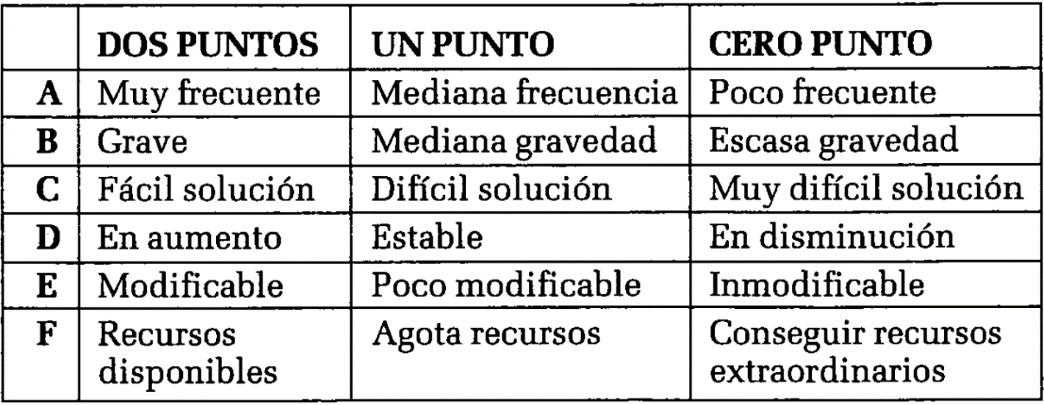
Docente | dictar clase | Cefalea | 2 | 2 | 1 | 1 | 1 | 2 | 9
Docente | dictar clase | Ataques cardiacos | 2 | 2 | 1 | 1 | 1 | 2 | 9
Secretaria | digitación | Lesiones musculares severas | 2 | 1 | 1 | 1 | 1 | 2 | 8
Secretaria | todas la s labores | Lumbalgia aguda con incapacidad parcial | 2 | 1 | 1 | 1 | 1 | 2 | 8
Secretaria | todas la labores | Enfermedad Profesional por riesgo psicosocial | 2 | 1 | 1 | 1 | 1 | 2 | 8
Administrativo | todas la s labores | Lumbalgia aguda con incapacidad parcial | 2 | 1 | 1 | 1 | 1 | 2 | 8
Docente | dictar clase | Patología crónica en voz | 2 | 1 | 1 | 1 | 1 | 2 | 8
Administrativo | digitación | Lesiones musculares severas | 2 | 1 | 1 | 1 | 1 | 2 | 8
Administrativo | todas la labores | Enfermedad Profesional por riesgo psicosocial | 2 | 1 | 1 | 1 | 1 | 2 | 8
Administrativo | pago de facturas | Muerte | 2 | 2 | 1 | 1 | 0 | 2 | 8
Secretaria | todas la labores | Enfermedad Profesional por riesgo psicosocial | 1 | 1 | 1 | 1 | 1 | 2 | 7
Cocina | cocción y corte de alimentos | Lesiones musculares | 1 | 1 | 1 | 1 | 1 | 2 | 7
Administrativo | archivo | Lumbalgia aguda con incapacidad parcial | 1 | 1 | 1 | 1 | 1 | 2 | 7
Cocina | corte de alimentos | Lesiones musculares severas | 1 | 1 | 1 | 1 | 1 | 2 | 7
Docente | dictar clase | Insuficiencia venosa crónica | 0 | 1 | 1 | 1 | 1 | 2 | 6
Cocina | corte de alimentos | Lesiones musculares, cortaduras, amputación dedos | 0 | 1 | 1 | 1 | 1 | 2 | 6
Auxiliar de servicios generales | utilización de máquinas a motor. | Sordera | 0 | 1 | 1 | 1 | 1 | 2 | 6
Auxiliar de servicios generales | manipulación de material de riesgo biológico, manipulación residuos biosanitarios y contopunzantes | Enfermedades infectocontagiosas | 0 | 1 | 1 | 1 | 1 | 2 | 6
Cocina | transito por las instalaciones | Esguince, caída, golpe | 0 | 1 | 1 | 1 | 1 | 2 | 6
Cocina | cocción alimentos | Enfermedad Profesional por riesgo psicosocial | 0 | 1 | 1 | 1 | 1 | 2 | 6
Secretaria | archivo | Lumbalgia aguda con incapacidad parcial | 0 | 1 | 1 | 1 | 1 | 2 | 6
Secretaria | transito por las instalaciones | Esguince, caída, golpe | 0 | 1 | 1 | 1 | 1 | 2 | 6
Conductor | conducir | Muerte | 0 | 1 | 1 | 1 | 1 | 2 | 6
Auxiliar de servicios generales | manipulación de químicos. | Enfermedad pulmonar obstructiva crónica (epoc) | 0 | 1 | 1 | 1 | 1 | 2 | 6
Auxiliar de servicios generales | atencion al publico, acatar ordenes | Evento coronario no especificado | 0 | 1 | 1 | 1 | 1 | 2 | 6
Auxiliar de servicios generales | actividades relacionadas con el aseo (barrer, trapear, limpiar, entre otras) | Lesiones crónicas osteomusculares | 0 | 1 | 1 | 1 | 1 | 2 | 6
Conductor | conducir | Lumbalgia aguda con incapacidad parcial | 1 | 1 | 1 | 1 | 0 | 2 | 6
Administrativo | sublimación | Quemaduras de tercer grado | 0 | 1 | 1 | 1 | 0 | 2 | 5
Administrativo | sublimación | Quemadura de tercer grado | 0 | 1 | 1 | 1 | 0 | 2 | 5
Cocina | coccion alimentos | Quemaduras de primer, segundo y tercer grado | 1 | 0 | 1 | 1 | 0 | 2 | 5
Cocina | coccion alimentos | Quemadura de tercer y segundo grado | 0 | 1 | 1 | 1 | 0 | 2 | 5
Conductor | inspección | Quemaduras de tercer grado | 0 | 1 | 1 | 1 | 0 | 2 | 5
Conductor | cambio de neumático | luxaciones, fracturas cortaduras, lesiones. | 0 | 0 | 1 | 1 | 1 | 2 | 5
Administrativo | transito por las instalaciones | Esguince, caída, golpe | 0 | 0 | 1 | 1 | 0 | 2 | 4
Conductor | recorrido vehicular | Muerte | 0 | 1 | 1 | 1 | 0 | 0 | 3

